表紙

 | （ToDoリスト）
 | ER図
 | Ver. 1.0.0

承認 | 確認 | 作成

改訂履歴
プロジェクト名 | （ToDoリスト） |  |  |  | 作成日 | 作成者
ドキュメント名 | #VALUE! |  |  |  | 更新日 | 更新者

Ver. | 日付 | 更新者 | 修正理由 | 修正箇所 | 修正前 | 修正後
1.0.0 |  |  | 初版作成 | - | - | -
印刷を考慮し「列」の追加、幅の変更は不可とします。
ただし「行」の高さについては変更可能とします。

修正箇所については移動、または削除される可能性があるため、
行数やセルなどでは表さず、章などを用いるよう留意してください。
※「○○シート △△セル」といった書き方はNGとします。

ToDoリスト

プロジェクト名 | （ToDoリスト） | 作成日 | 2022-04-20 | 作成者 | 小関
ドキュメント名 | #VALUE! | 更新日 |  | 更新者

サンプル
プロジェクト名 | （ToDoリスト） | 作成日 | 2018-12-31 | 作成者 | 葛木 剛
ドキュメント名 | #VALUE! | 更新日 |  | 更新者
必須項目を示す記号（記載は任意）
詳細は「構成要素」シートの「エンティティ」-「属性名」を参照。
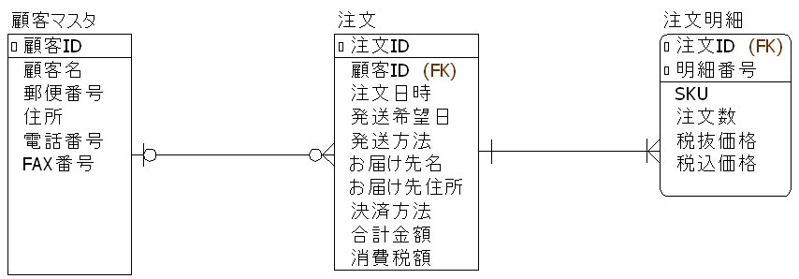
エンティティ名
リレーションシップ

属性名

エンティティ
カーディナリティ（多重度）
カーディナリティ（多重度）

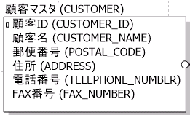
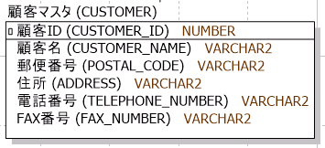
エンティティ
（論理名、物理名）
（論理名、物理名、データ型）
を記載した場合の例

構成要素
プロジェクト名 | （ToDoリスト） |  |  |  | 作成日 | 2018-12-31 | 作成者 | 葛木 剛
ドキュメント名 | #VALUE! |  |  |  | 更新日 |  | 更新者

構成要素
項目 |  | 必須／任意 | 構成要素 | 説明 |  |  | 備考
エンティティ |  | 必須 | 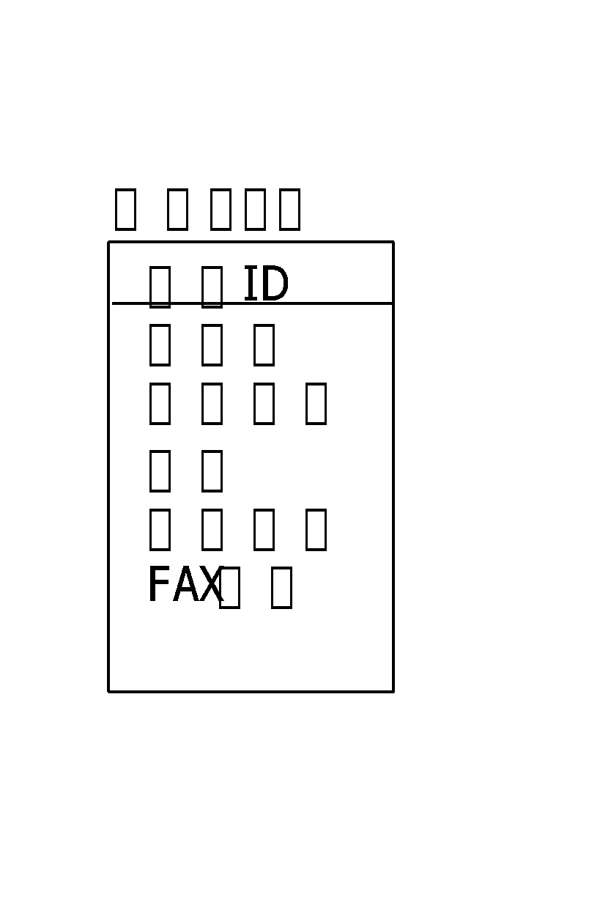 | エンティティは箱の中にデータの名前を列挙して表します。 大別して、独立エンティティと依存エンティティに分けられます。 独立エンティティは文字通り、他のエンティティから独立して存在できます。依存エンティティは他のエンティティが存在して初めてそのエンティティも存在できます。注文エンティティに対する、注文明細エンティティなどです。 独立エンティティは角のある箱、依存エンティティは角の丸い四角として表記するものとします。 ※各要素の文字の色は任意とします。（ツールを利用した場合を考慮し、規制を設けない）
 | エンティティ名 | 必須 |  | エンティティの名称です。テーブルの論理名を記載します。 データベース設計.テーブル定義の同項目と表記を合わせてください。
 | 属性名 | 必須 |  | 属性の名称です。以下を記載します。 必須：カラムの論理名 任意：カラムの物理名、データ型 データベース設計.テーブル定義の同項目と表記を合わせてください。 エンティティの箱は線で仕切り、「主キー」は線の上側、「主キー以外の属性」は、線の下側に記載するものとします。 また、FKに該当する属性に対しては、属性名の右に「（FK）」と表記するものとします。 ※制約を表す記号（例：必須の属性には、属性名の左に小さな四角を記載する）を記載するか否かは任意とします。（ツールを利用した場合を考慮し、規制を設けない）
リレーションシップ |  | 必須 |  | リレーションシップはエンティティ同士をつなぐ線として記述します。 エンティティ同士の関係を表すために線の終端に記号を付けます。 これは、「あるエンティティのｎ個のデータに対し、関連するエンティティはｍ個のデータを持つ」ことを表す、カーディナリティと呼ばれるものです。
 |  | 任意 ※ | 全般 | カーディナリティの記号はIE表記(Information-Engineering)で表現するもとします。
 | カーディナリティ |  |  | 0または1 相手のエンティティのデータに対して、この終端に接続されるエンティティのデータは存在しないか１個だけ存在する。 社員に対する上司など。(普通は上司が一人いる・でもおそらく社長には上司はいない)
 |  |  |  | 1 相手のエンティティのデータに対して、この終端に接続されるエンティティのデータは必ず１個存在する。 受注に対して顧客など。（顧客の存在しない受注はありえない・顧客の複数ある受注もありあえない）
 |  |  |  | 0以上 相手のエンティティのデータに対して、この終端に接続されるエンティティのデータは存在しないこともあるし、複数存在することもある。 社員に対する部下など。
 |  |  |  | 1以上 相手のエンティティのデータに対して、この終端に接続されるエンティティのデータは必ず1個以上存在する。 受注に対して受注明細など。
 |  |  | ※ カーディナリティを明示するか否かは「必須」とせず「任意」とします。 明示しない場合はリレーションシップの両端は直線で表すものとします。

グルーピングおよび複数シートへの分割について
プロジェクト名 | （ToDoリスト） | 作成日 | 2019-03-20 | 作成者 | 小森 三千雄
ドキュメント名 | #VALUE! | 更新日 |  | 更新者

 | (1)グルーピングについて
 | エンティティの数が多い場合はグループ化することで見やすくなることがあります。（以下に例を示します。）
 | グルーピングするか否かは、また、グループの単位（およびその名称）については、特に規則は設けません。プロジェクトの責任者が適宜判断してください。
 | 基本設計書の機能一覧で定義した機能と対応させることを推奨します。
注文管理
顧客管理
グルーピングの例

商品管理

 | (2)複数シートへの分割について
 | ER図は印刷考慮不要としていますが、プロジェクトによっては紙媒体での成果物が必要になることがあると思います。
 | また、電子媒体で扱う場合でも、エンティティの数が多い場合は、管理や参照する上でシートを複数に分割した方がよいことがあります。
 | 複数シートに分割するか否かは、また、分割するシートの単位は、特に規則は設けません。プロジェクトの責任者が適宜判断してください。

